Arkusz1
Dane adresowe firmy składającej ofertę

L.P. | Przedmiot zamówienia | J.m. | ilość | Cena jednostkowa netto | Wartość netto | Stawka VAT | Wartość VAT | Cena jednostkowa brutto | Wartość brutto | Nazwa, producent i nr katalogowy oferowanego produktu
Część 1
1 | 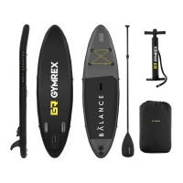 Deska SUP – dmuchana – Balance Line – 135 kg. GymrexProducent: Gymrex; Nr artykułu: EX10230089; Model: GR-SPB305; Cechy: - Deska do pływania na stojąco z matą antypoślizgową o wymiarach: 305 x 79 x 15 cm; W komplecie: - Lekkie podwójne wiosło; - 1 duży statecznik; - 2 małe stateczniki; - Maksymalne obciążenie do 135 kg; - Elastyczne linki do przechowywania bagażu; - Zestaw naprawczy; - Plecak; - Pompka ręczna pozwalająca napompować deskę w 340 s; Zdjęcie poglądowe: | kpl. | 2 |  | - zł |  | - zł | - zł | - zł
2 | Siedzisko kajakowe do deski SUP. Nr katalogowy:EX10230093; Cechy: - Siedzisko o wymiarach 45 x 25 x 30 cm idealne do desek SUP; - Maksymalne obciążenie do 145 kg; - Ergonomiczne oparcie i mocne zapięcie; - Wytrzymała konstrukcja; Zdjęcie poglądowe: | szt. | 2 |  | - zł |  | - zł | - zł | - zł
3 | 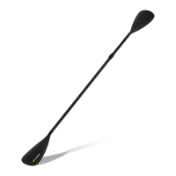 Wiosło do deski SUP – 2 pióra. Nr katalogowy: EX10230116. Cechy: - Komfort – wygodny uchwyt i regulowana długość; - Wytrzymałość – lekka konstrukcja z aluminium składająca się z 4 części (57 cm, 84 cm, 84 cm i 86 cm); - Praktyczność – maksymalna długość: 212 cm (jedno pióro), 220 cm (dwa pióra); - Wielofunkcyjność – sprawdza się jako wiosło z jednym piórem oraz jako wersja dwupiórowa, która może być wykorzystana do wygodnego pływania w pozycji siedzącej; Zdjęcie poglądowe: | szt. | 2 |  | - zł |  | - zł | - zł | - zł
4 | 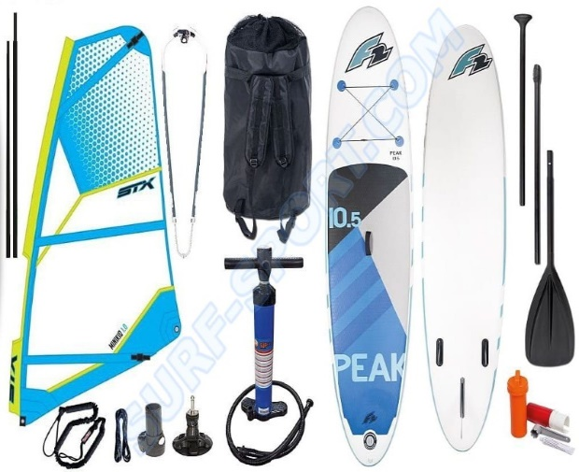 Zestaw windsurfingowy – Deska WIND SUP F2 PEAK 11’5” + PEDNIK STX 2020. - Ciśnienie robocze deski: 15 PSI; Wraz z deską w zestawie: - Wygodny plecak do przenoszenia; - Trzy częściowe, składane wiosło wykonane z aluminium i piórem wykonanym z mocnego nylonu; - Pompkę z manometrem - dwufunkcyjną; - Cztery stateczniki; - Zestaw naprawczy; Wymiary deski: - Długość:350 cm; - Szerokość: 81 cm; - Grubość: 6" -15cm; - Wyporność: 330l; Zdjęcie poglądowe: | kpl. | 1 |  | - zł |  | - zł | - zł | - zł
Razem |  |  |  |  | - zł |  |  |  | - zł

Wymagania równoważności: Przywołanie nazwy produktu, nazwy producenta, numeru katalogowego jest doprecyzowaniem opisu przedmiotu zamówienia. Zamawiający dopuszcza zaoferowanie towarów równoważnych. Równoważny przedmiot zamówienia musi posiadać takie same parametry techniczne lub wyższe parametry jakościowe jak towary wskazanych producentów. Wykonawca oferujący towary równoważne zobowiązany jest do dołączenia do oferty wiarygodnych dokumentów potwierdzających jednoznaczne spełnienie określonych wymagań równoważności (certyfikat, specyfikacja techniczna)

